상품제안서
독판인쇄 베이비 물티슈 70매 (55gsm) | 상품코드: S27364

 |  |  |  |  |  |  | 02-713-8555 | www.synergygift.co.kr
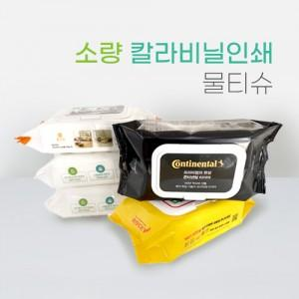

【상세/제작정보】 | *기본수량 1,500개부터 주문가능합니다.

【인쇄/포장옵션】 | 풀칼라 / 포장불가능

【공급단가】 | 수량 | 1,500~ | 3,000~ | 5,000~ | 10,000~ | 15,000~
*VAT별도 | 단가 | 2,690원 | 2,540원 | 2,420원 | 2,350원 | 2,310원

【상품 URL】 | https://www.synergygift.co.kr:443/src/goods_detail.php?gdno=27364

